3LDK_9_position
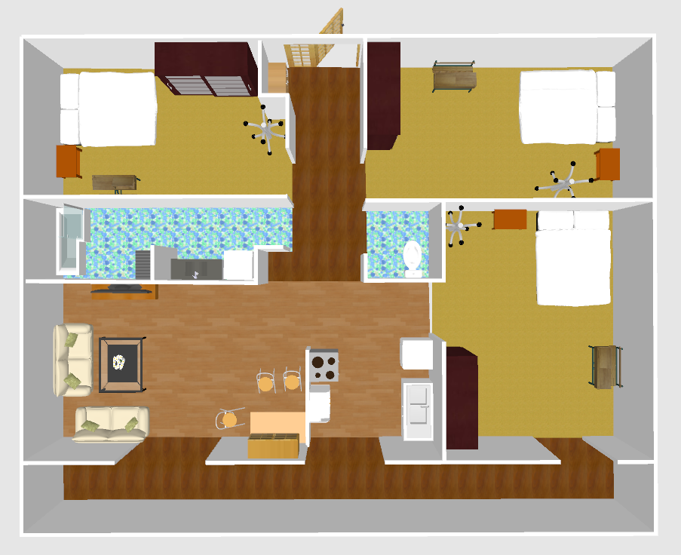
x
index | theta | x | y | sin | cos
0 | 115.96 | 4.08 | 0.16 | -0.899099868 | 0.4377435634
1 | -178.65 | 3.99 | -0.14 | 0.0235597648 | 0.9997224302
2 | 116.65 | 3.95 | -0.42 | -0.8937631529 | 0.448539214
3 | -168.25 | 3.96 | -0.63 | 0.2036417511 | 0.9790454725
4 | -164.84 | 4.15 | -0.72 | 0.2615154062 | 0.9651993019
5 | -135.09 | 4.44 | -0.81 | 0.7059951886 | 0.7082166291
6 | -160.83 | 4.44 | -0.38 | 0.3283721274 | 0.944548435
7 | 96.57 | 4.31 | 0.11 | -0.9934328104 | 0.114417006
8 | 100.66 | 4.39 | 0.2 | -0.9827421768 | 0.1849805771
9 | 165.4 | 4.15 | 0.2 | -0.2520693582 | 0.9677091705
10 | 143.1 | 4.03 | 0.18 | -0.6004202253 | 0.7996846585
11 | -165.3 | 4.26 | -0.18 | 0.2537579446 | 0.9672677528
12 | -173.28 | 4.18 | 0 | 0.1170174119 | 0.9931298633
13 | 179.27 | 4.07 | 0.13 | -0.0127405588 | 0.9999188358
14 | 111.15 | 4.41 | 0.05 | -0.9326390231 | 0.3608108265
15 | -106.65 | 2.44 | 2.12 | 0.9580728995 | 0.2865245527
16 | -95.78 | 2.99 | 2.15 | 0.9949159235 | 0.1007090122
17 | -94.09 | 3.5 | 2.21 | 0.9974532464 | 0.071323357
18 | -84.32 | 3.77 | 2.8 | 0.9950901785 | -0.0989724038
19 | -97.93 | 3.27 | 3.02 | 0.9904373617 | 0.1379631567
20 | -102.45 | 3 | 3.37 | 0.9764845145 | 0.2155875526
21 | -78.39 | 3.85 | 3.62 | 0.97954014 | -0.2012488862
22 | -97.09 | 3.06 | 3.66 | 0.9923534953 | 0.1234282803
23 | -123.25 | 2.68 | 4.16 | 0.8362861558 | 0.5482932295
24 | -150.76 | 2.19 | 2.98 | 0.4884689548 | 0.8725812743
25 | -144.42 | 1.96 | 3.51 | 0.581839109 | 0.8133039108
26 | 165.76 | 2.57 | 5.05 | -0.2459841266 | 0.9692738568
27 | 164.09 | 2.53 | 5.26 | -0.27412707 | 0.96169348
28 | -121.12 | 2.76 | 1.89 | 0.8560867283 | 0.516832191
29 | -146.94 | 2.08 | 2.24 | 0.54551699 | 0.8380997635
Chart Title
30 | -1.14 | 1.3 | 1.9 | 0.0198954407 | -0.9998020661
31 | 8.69 | 1.12 | 1.92 | -0.1510882932 | -0.9885202717
32 | -14.07 | 1.35 | 1.73 | 0.2431071546 | -0.9699994389
33 | -11.11 | 1.12 | 1.66 | 0.1926932315 | -0.9812590476
34 | -26.43 | 1.28 | 1.35 | 0.4451041118 | -0.895478827
35 | -36.7 | 1.01 | 1.32 | 0.597625147 | -0.8017756442
36 | -46.33 | 1.24 | 1.12 | 0.723328792 | -0.6905037717
37 | -60.01 | 1.32 | 0.99 | 0.8661126571 | -0.4998488424
38 | -61.05 | 1.37 | 0.87 | 0.8750424503 | -0.4840461861
39 | -48.95 | 1.1 | 0.9 | 0.7541367734 | -0.6567173875
40 | -67.21 | 0.94 | 1.07 | 0.9219307718 | -0.3873546851
41 | -89.86 | 0.61 | 0.84 | 0.9999970148 | -0.0024434585
42 | -51.41 | 0.96 | 1.18 | 0.781629348 | -0.6237431862
43 | -57.08 | 0.84 | 1.16 | 0.8394302097 | -0.5434674995
44 | -24.32 | 1.14 | 1.37 | 0.4118324733 | -0.9112595755
45 | -104.03 | 0.69 | 3.42 | 0.9701689233 | 0.2424299081
46 | -117.11 | 0.48 | 3.88 | 0.8901332835 | 0.4557002717
47 | -132.59 | -0.02 | 3.43 | 0.7362152131 | 0.6767474862
48 | -128.02 | -0.06 | 3.14 | 0.7877957992 | 0.6159365055
49 | -135.28 | -0.66 | 3.14 | 0.7036427758 | 0.7105538995
50 | -145.93 | -1.22 | 3.5 | 0.5602053464 | 0.828353771
51 | -168.81 | -1.3 | 4.19 | 0.1940631393 | 0.9809890407
52 | -172.83 | -0.94 | 4.78 | 0.1248137464 | 0.9921801896
53 | 163.72 | -1.13 | 5.09 | -0.2803316566 | 0.9599032047
54 | 160.84 | -0.98 | 5.44 | -0.3282072676 | 0.9446057323
55 | 147.75 | -0.88 | 5.77 | -0.5336145159 | 0.8457278217
56 | 170.95 | -1.92 | 4.84 | -0.157296326 | 0.9875514497
57 | -160.3 | -1.86 | 4.06 | 0.3370952584 | 0.9414705448
58 | -148.9 | -1.59 | 3.46 | 0.5165333289 | 0.8562670846
59 | -151.79 | -2.2 | 3.63 | 0.4727045741 | 0.881220963
60 | -127.17 | -3.11 | 0.57 | 0.7968463762 | 0.6041819699
61 | -122.54 | -2.74 | 0.44 | 0.8430161344 | 0.5378882757
62 | -85.91 | -2.35 | 0.44 | 0.9974532464 | -0.071323357
63 | 131.37 | -2.05 | 0.56 | -0.7504572289 | 0.6609190175
64 | -78.55 | -1.56 | 0.53 | 0.9800983128 | -0.198512713
65 | 57.87 | -1.3 | 0.87 | -0.8468435656 | -0.5318420587
66 | 79.87 | -1.31 | 1.24 | -0.9844112232 | -0.1758821867
67 | -48.32 | -1.59 | 0.88 | 0.746870346 | -0.6649696882
68 | 82.47 | -1.84 | 1.27 | -0.9913763821 | -0.1310452936
69 | 106.1 | -2.29 | 1.1 | -0.9607791542 | 0.2773146533
70 | -87.73 | -2.29 | 0.75 | 0.9992152711 | -0.0396086101
71 | 86.61 | -2.1 | 1.14 | -0.9982501636 | -0.059132147
72 | -68.23 | -0.96 | 0.26 | 0.9286801473 | -0.3708816306
73 | 91.95 | -1.65 | 0.92 | -0.999420902 | 0.0340273505
74 | 127.87 | -3.01 | 1.29 | -0.7894056156 | 0.6138719525
75 | 61.77 | -2.36 | -0.63 | -0.8810559043 | -0.4730121495
76 | 64.84 | -2.43 | -1.09 | -0.905124082 | -0.4251474994
77 | -33.63 | -2.3 | -1.4 | 0.5538275899 | -0.8326313714
78 | -23.3 | -2.04 | -1.59 | 0.3955455026 | -0.9184463813
79 | -62.77 | -2.02 | -1.89 | 0.8891769155 | -0.4575635617
80 | -70.23 | -2.26 | -2.07 | 0.9410580027 | -0.3382452298
81 | -57.05 | -2.35 | -2.25 | 0.8391455358 | -0.5439069496
82 | -74.24 | -2.49 | -2.4 | 0.9624078465 | -0.2716084259
83 | -77.09 | -2.73 | -2.53 | 0.9747222148 | -0.2234202405
84 | -73.65 | -2.91 | -2.49 | 0.9595599986 | -0.2815041901
85 | -80.53 | -3.05 | -2.42 | 0.9863718851 | -0.1645311653
86 | 59.32 | -1.78 | -1.1 | -0.8600304323 | -0.5102427417
87 | 48.66 | -1.53 | -0.54 | -0.7508031824 | -0.6605259884
88 | 42.53 | -1.69 | -1.25 | -0.6759761525 | -0.7369234976
89 | -14.13 | -1.93 | -1.64 | 0.2441228022 | -0.9697443258
90 | 33.48 | 1.27 | -2.09 | -0.5516458706 | -0.8340784336
91 | 24.69 | 0.88 | -2.61 | -0.4177085028 | -0.9085810953
92 | 17.66 | 1.33 | -2.42 | -0.3033679037 | -0.9528735042
93 | 17.45 | 1.47 | -2.46 | -0.2998734101 | -0.9539790029
94 | 12.99 | 1.45 | -2.73 | -0.2247809913 | -0.9744093113
95 | 4.82 | 1.47 | -2.98 | -0.0840256799 | -0.9964635895
96 | -12.61 | 0.96 | -3 | 0.2183135677 | -0.9758786739
97 | -13.86 | 1.32 | -3.23 | 0.239550296 | -0.9708839558
98 | -28.66 | 1.26 | -3.32 | 0.4796110169 | -0.8774812092
99 | -46.53 | 1.06 | -3.34 | 0.7257346932 | -0.6879746762
100 | -42.42 | 0.86 | -3.32 | 0.674560116 | -0.7382199197
101 | -18.72 | 1.12 | -2.98 | 0.3209436098 | -0.947098305
102 | -15.5 | 1.05 | -2.94 | 0.2672383761 | -0.9636304532
103 | -15.88 | 0.98 | -2.83 | 0.273623491 | -0.9618368808
104 | 2.05 | 0.83 | -2.71 | -0.0357716163 | -0.9993599909
105 | 104.75 | 0.4 | -4.68 | -0.9670459389 | 0.2546019482
106 | 113.72 | 0.44 | -4.99 | -0.9155222313 | 0.4022673787
107 | 135.89 | 0.42 | -5.17 | -0.6960381227 | 0.7180048271
108 | 116.75 | 0.68 | -5.12 | -0.8929789434 | 0.450098441
109 | 110.27 | 0.64 | -4.85 | -0.9380704611 | 0.3464445265
110 | 75.69 | 0.73 | -4.58 | -0.9689726072 | -0.2471681341
111 | 76.41 | 0.96 | -4.61 | -0.9720020258 | -0.2349724703
112 | 76.96 | 0.81 | -4.85 | -0.9742127819 | -0.2256312381
113 | 66.02 | 1.09 | -4.85 | -0.9136873799 | -0.4064177308
114 | 48.32 | 1.1 | -4.98 | -0.746870346 | -0.6649696882
115 | 29.29 | 1.31 | -5.12 | -0.4892302395 | -0.8721546725
116 | 28.86 | 1.47 | -5.19 | -0.482671076 | -0.8758017084
117 | 53.62 | 1.45 | -4.83 | -0.8051008906 | -0.5931378895
118 | 56.83 | 1.41 | -4.55 | -0.8370509022 | -0.5471250197
119 | 84.77 | 1.02 | -4.89 | -0.995836807 | -0.0911540116
120 | -21.91 | -0.88 | -5.17 | 0.3731497149 | -0.9277711411
121 | -25.24 | -0.58 | -5.04 | 0.4264108762 | -0.904529582
122 | 28.03 | -0.57 | -4.73 | -0.4699338087 | -0.8827016571
123 | -0.81 | -0.7 | -4.76 | 0.014136696 | -0.9999000719
124 | 47.33 | -0.74 | -4.46 | -0.735269578 | -0.6777747765
125 | 21.69 | -0.48 | -4.06 | -0.3695845874 | -0.9291970904
126 | 6.63 | -0.78 | -4.12 | -0.1154572635 | -0.9933124485
127 | 137.28 | -1.33 | -3.83 | -0.6784161621 | 0.734677828
128 | 76.31 | -1.56 | -3.62 | -0.9715904413 | -0.2366685751
129 | 26.33 | -1.57 | -3.89 | -0.4435405293 | -0.896254316
130 | 127.81 | -1.81 | -3.77 | -0.7900480279 | 0.6130449524
131 | 82.98 | -1.93 | -3.89 | -0.9925035507 | -0.1222157999
132 | 131.7 | -2.16 | -3.74 | -0.7466381823 | 0.6652303547
133 | 132.2 | -2.45 | -3.88 | -0.7408045963 | 0.6717205893
134 | 77.99 | -1.97 | -3.76 | -0.9781112984 | -0.2080824066
135 | 145.55 | 2.6 | -5.2 | -0.5656868356 | 0.8246201574
136 | 124.11 | 2.69 | -4.65 | -0.827962472 | 0.5607835098
137 | 110.17 | 2.39 | -4.08 | -0.9386736918 | 0.3448067579
138 | 91.39 | 2.64 | -3.63 | -0.9997057388 | 0.024257697
139 | 116.06 | 2.22 | -3.3 | -0.8983344924 | 0.4393121212
140 | 109.76 | 2.2 | -2.96 | -0.9411170233 | 0.3380809791
141 | 100.29 | 2.85 | -3.31 | -0.9839162298 | 0.1786304921
142 | 83.1 | 3.39 | -3.49 | -0.9927573419 | -0.1201368388
143 | 76.24 | 3.71 | -3.43 | -0.971300571 | -0.2378554199
144 | 74.16 | 3.4 | -3.03 | -0.9620276716 | -0.2729519355
145 | 87.24 | 3.41 | -3.32 | -0.9988399975 | -0.0481524597
146 | 91.45 | 2.81 | -3.41 | -0.999679788 | 0.0253045729
147 | 101.58 | 2.39 | -2.78 | -0.9796453794 | 0.2007359726
148 | 114.61 | 2.09 | -3.5 | -0.9091634405 | 0.4164394776
149 | 89.09 | 3.21 | -2.76 | -0.9998738758 | -0.0158818285
 |  | -4.11 | 0.27 |  |  | -4.5 | 0 | 0.39171437773 | 0.27265465977
 |  | -4.34 | 1.53 |  |  | -4.5 | 1 | 0.16019938021 | 0.53461481096
 |  | -3.82 | 2.40 |  |  | -4.5 | 2 | 0.68100216659 | 0.4016561603
 |  | -4.45 | 3.46 |  |  | -4.5 | 3 | 0.052894862686 | 0.46002394628
 |  | -3.70 | 4.46 |  |  | -4.5 | 4 | 0.79763010339 | 0.45859918219
 |  | -3.65 | 5.94 |  |  | -4.5 | 5 | 0.85204535344 | 0.94019585112
 |  | -3.95 | -0.95 |  |  | -4.5 | -1 | 0.54962155758 | 0.049356395151
 |  | -3.88 | -1.12 |  |  | -4.5 | -2 | 0.61695939923 | 0.87543596632
 |  | -4.15 | -2.85 |  |  | -4.5 | -3 | 0.34882831833 | 0.15233117123
 |  | -3.73 | -3.17 |  |  | -4.5 | -4 | 0.76796353292 | 0.82547545913
 |  | -3.97 | -4.44 |  |  | -4.5 | -5 | 0.52920495431 | 0.55731783109
 |  | -4.22 | -5.55 |  |  | -4.5 | -6 | 0.27779752133 | 0.45068729638
 |  | -3.90 | 0.47 |  |  | -4.5 | 0 | 0.60070035509 | 0.46771075535
 |  | -3.87 | 1.81 |  |  | -4.5 | 1 | 0.62829967657 | 0.81003890879
 |  | -4.36 | -0.33 |  |  | -4.5 | -1 | 0.14077646677 | 0.6743060863

